Hoja1
SECCIÓN | MUJERES
NOMBRE DEL LIBRO | LA ESPOSA VIRTUOSA
AUTOR | LINDA DILLOW
NUMEROS DE PAGINAS | 158
PRECIO | $ 23,000
EDITORIAL | CARIBE
TIPO DE PRESENTACIÓN | TAPA RUSTICA
TAMAÑO | 13,5X20 cm
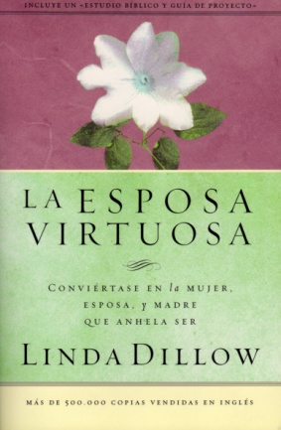
IMAGEN DEL LIBRO

RESEÑA | CONVIERTASE EN LA MUJER, ESPOSA, Y MADRE QUE ANHELA SER.

